5
評価シート（個票） |  |  |  |  |  | Ⅴ
通し番号 |  | 5 |  |  |  | Ⅳ
中期目標 |  | （前文）世界動物園水族館協会加盟園にふさわしい動物園として、「国際社会に貢献し、世界に誇れる動物園」を目指す。 |  |  |  | Ⅲ
 |  |  |  |  |  | Ⅱ
 |  | 第2-1-(2) 魅力的なイベントの企画・実施 園内で楽しむ・学ぶ、双方の観点から、企業、近隣施設、ＮＰＯ法人、教育機関等とも連携しつつ、多様なイベントを企画・実施する。 |  |  |  | Ⅰ

Ｐ | 中期計画 | 第1-1-(2) 魅力的なイベントの企画・実施 誘客面やリピーター増加に加え教育効果の観点からも、これまで実施してきたイベントの内容・時間・連携先などを検証のうえ、イベント企画実施にかかる指針を策定し、魅力的・効果的なイベントを企画・実施する。

 | 年度計画 | 継続してファンクラブ募集に取り組み、前年度を超える会員数を目標とする。

 | 評価事例 | Ⅲ | ・継続してファンクラブ募集に取り組み、前年度以上の会員数を獲得 （指標：前年度と同水準以上）
 |  | Ⅳ | ・新たな取り組みを行いかつその取り組みによって生じたリピーター率のあきらかな上昇
 |  | Ⅴ | ・新たな取り組みを行いかつその取り組みによって生じたリピーター率のはるかな上昇
Ｄ | 行動 | 「ファンクラブスマートにアップグレード特典を追加」、「ファンクラブプチの周知を強化（Instagramへの掲載追加、限定缶バッジのスケジュール公表）」、「ナイトZOOや110周年、ホッキョクグマの日等に合わせたファンクラブプチ限定特典（缶バッジ）の追加」、「バックヤードツアーの申込案内の周知およびバックヤードツアーの実施」、「ナイトZOOや園外イベントでのファンクラブ呼び込み」など計画に即して施策を講じた結果、ファンクラブ会員数の実績対昨年度比については以下のとおりとなった。 ◆ファンクラブ会員数比較表

※プチ、法人は口数
Ｃ | 法人の 自己評価 | Ⅲ |  | 評価理由 | 継続してファンクラブ募集に取り組み、 会員数が増加しているため。

 | 市の評価 | Ⅲ |  | 評価理由 | 法人評価のとおり

 | ヒアリング 結果 | 近隣商業施設のイベントでファンクラブ加入を呼びかけるなど、新たな取組を通じて会員数の増加を達成した。また、ファンクラブプチでは限定缶バッジを特典に追加し、令和５年度を超える口数を獲得しており、計画どおり進捗していると評価できる。今後もリピーター率の向上に取り組み、ファンクラブの裾野を広げていくことに期待したい。

Ａ | 次年度の 年度計画 | [5]継続してファンクラブ募集に取り組むほか、法人ファンクラブについては営業戦略に基づく渉外営業を実施し、全体として前年度を超える会員数を目標とする。

20
評価シート（個票） |  |  |  |  |  | Ⅴ
通し番号 |  | 20 |  |  |  | Ⅳ
中期目標 |  | （前文）世界動物園水族館協会加盟園にふさわしい動物園として、「国際社会に貢献し、世界に誇れる動物園」を目指す。 |  |  |  | Ⅲ
 |  |  |  |  |  | Ⅱ
 |  | 第2-3-(2) 動物福祉に配慮した獣舎整備の推進 施設整備計画に基づき、園内の獣舎整備を推進し、新たに建設する獣舎については、広さ、構造、設備等、世界に通用する飼育基準に適合した設計・施工を行うとともに、既存の獣舎についても、改善や工夫を施し、動物にとって適切な飼育環境を確保する。 |  |  |  | Ⅰ

Ｐ | 中期計画 | 第1-3-(2) 動物福祉に配慮した獣舎整備の推進 新たに建設する獣舎については、日本動物園水族館協会が示すガイドライン以上の広さ、構造、設備等を備えた設計・施工を行うとともに、既存の獣舎についても、工夫を施し、動物福祉に配慮した飼育環境を確保する。 また、既存獣舎についても、維持管理計画に基づき適切な点検・補修を継続するとともに、動物福祉の観点も踏まえた小規模改良を実施する。

 | 年度計画 | 維持管理計画に基づくとともに、動物福祉の観点にも配慮し必要な小規模改修を計画的に実施する。

 | 評価事例 | Ⅲ | ・計画に基づいた改修の着実な実施 （指標：前年度と同水準）
 |  | Ⅳ | ・補修・点検・改修を着実に実施したことによるあきらかな飼育環境向上の事例 ・予算増額を伴わない計画をあきらかに上回る改修の進捗
 |  | Ⅴ | ・補修・点検・改修を着実に実施したことによるはるかな飼育環境向上の事例 ・予算増額を伴わない計画をはるかに上回る改修の進捗
Ｄ | 行動 | 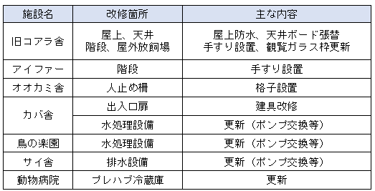 ・小規模改修について、施設課および契約事業者と協議、確認しつつ実施した。 ・施設管理点検に基づく補修・点検について、軽微な故障箇所については、各担当と的確に調整を行い、包括管理事業者による改善を適時に実施した。重大な故障箇所の確認はなかった。 ◆令和６年度修繕件数：114件(内、緊急修繕10件) ※令和５年度修繕件数：73件(内、緊急修繕12件) ・樹木の維持管理については、包括管理事業者の業務範囲も含め、危険樹木等を撤去した。

Ｃ | 法人の 自己評価 | Ⅲ |  | 評価理由 | 計画等に基づく改修・点検を着実に実施しているため。（評価事例のとおり）

 | 市の評価 | Ⅲ |  | 評価理由 | 法人評価のとおり

 | ヒアリング 結果 | 維持管理計画に基づいて点検・改修を実施したほか、計画外の緊急修繕についても対応しており、計画どおり進捗していると評価できる。

Ａ | 次年度の 年度計画 | [20]既存獣舎の点検・補修について、維持管理計画に基づき実施するとともに、動物福祉の観点にも考慮し必要な小規模な改修を計画的に実施する。

33
評価シート（個票） |  |  |  |  |  | Ⅴ
通し番号 |  | 33 |  |  |  | Ⅳ
中期目標 |  | （前文）世界動物園水族館協会加盟園にふさわしい動物園として、「国際社会に貢献し、世界に誇れる動物園」を目指す。 |  |  |  | Ⅲ
 |  |  |  |  |  | Ⅱ
 |  | 第4-1 収入の確保 来園者サービスの充実、積極的なプロモーション活動等により天王寺動物園の魅力を向上させつつ、新型コロナウイルス感染症をはじめとする新興感染症対策による安全と集客のバランスも考慮した動物園経営で、着実に入園料収入を確保することに加え、戦略的な渉外営業（ファンドレイジングを含む。）や魅力的なグッズ開発等の入園料外収入の確保に努める。 |  |  |  | Ⅰ

Ｐ | 中期計画 | 第3-1 収入の確保 事業の実施に必要な資金を安定的に確保するため、来園者サービスの充実、積極的なプロモーション活動等により、安全と集客のバランスも考慮しながら着実な入園料収入の確保に努めるとともに、ファンドレイジングを始めとした渉外営業等による入園料外収入の確保に努める。

 | 年度計画 | 入園料収入5.9億円・入園者数206万人を目標とする。（令和６年度予算）

 | 評価事例 | Ⅲ | ・目標値の達成
 |  | Ⅳ | ・目標値をあきらかに上回り、その原因把握・分析ができた場合
 |  | Ⅴ | ・目標値をはるかに上回り、その原因把握・分析ができた場合
Ｄ | 行動 | 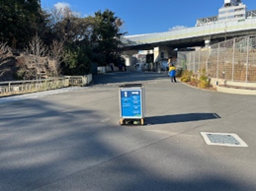 ・仮チンパンジー舎のスロープの手すりに高温対策のカバーの設置や鋼板塀による動物園の雰囲気を崩さないための動物シールの貼付け、ナイトZOO中に安全に観覧いただくための照明の設置等を行った。 ・シェラトン都ホテルと連携事業実施（7月～9月）339人販売 ・ナイトZOOでは、ゲリラ的に実施する飼育ガイドやおやつタイムに加え、夜の動物とっておき話やトークカフェを各日で実施することでイベントを充実した。 ・園内フリーWi-Fiを、9月26日にてんしばゲートに設置完了し運用を開始した。 ・お客様満足度アンケートの意見より、昨年に引き続きナイトZOO開催日にトークカフェを開催し、昨年は１日開催から拡充し３日間行った。 また、休憩場所が少ないという声に対して、旧シカ舎跡を休憩スペースとして開放し休憩場所の充実を図るほか、園内ベンチの増設も行った。 さらに暑さ対策として、ホッキョクグマ舎前にミストを増設するほか、昨年に引き続きスプリンクラーの設置も行った。 ・令和６年８月から大阪メトロのBRT（今里ライナー）と相互送客を目的とした割引券の運用を開始した。 ・令和６年１１月１日より大阪楽遊パスの運用を開始した。(約500人/月) ・南園メガネグマ舎前三差路において、お客様より迷いやすいとのご意見が多かったため、下記画像のとおり案内表示を設置した。 ・令和７年１月１日に110周年を迎えたことから無料開園日とし、こどもユニフォーム撮影会等のイベントを実施した結果、入園者数は２万人を超える盛況となった。なお、こどもユニフォーム撮影会イベントには141組512名の参加者があった。 ・令和７月２月２２日に110周年イベントとしてこどもユニフォーム撮影会等のイベントを実施した。参加：199組 346名 令和６年度入園料収入：528,658,149円 入園者数：1,697,555人

Ｃ | 法人の 自己評価 | Ⅱ |  | 評価理由 | 新たな連携事業やイベントの拡充に努めたものの、獣舎リニューアル工事の遅れなどもあり、入園料収入・入園者数の目標達成ができなかったため。

 | 市の評価 | Ⅱ |  | 評価理由 | 法人評価のとおり

 | ヒアリング 結果 | 入園料収入・入園者数の目標値達成には至らなかったが、令和６年度は新しい獣舎の完成が無かったうえ、夏の猛暑等天候の影響もあったと考えられる。しかしながら様々なイベントの実施等法人も努力しており、170万人程度の入園者数を継続できている。今後の展開に期待したい。

Ａ | 次年度の 年度計画 | [33]入園料収入5.3億円・入園者数181万人を目標とする。（令和７年度予算）

37
評価シート（個票） |  |  |  |  |  | Ⅴ
通し番号 |  | 37 |  |  |  | Ⅳ
中期目標 |  | （前文）世界動物園水族館協会加盟園にふさわしい動物園として、「国際社会に貢献し、世界に誇れる動物園」を目指す。 |  |  |  | Ⅲ
 |  |  |  |  |  | Ⅱ
 |  | 第4-1 収入の確保 来園者サービスの充実、積極的なプロモーション活動等により天王寺動物園の魅力を向上させつつ、新型コロナウイルス感染症をはじめとする新興感染症対策による安全と集客のバランスも考慮した動物園経営で、着実に入園料収入を確保することに加え、戦略的な渉外営業（ファンドレイジングを含む。）や魅力的なグッズ開発等の入園料外収入の確保に努める。 |  |  |  | Ⅰ

Ｐ | 中期計画 | 第3-1 収入の確保 事業の実施に必要な資金を安定的に確保するため、来園者サービスの充実、積極的なプロモーション活動等により、安全と集客のバランスも考慮しながら着実な入園料収入の確保に努めるとともに、ファンドレイジングを始めとした渉外営業等による入園料外収入の確保に努める。

 | 年度計画 | 園内事業者と連携しながらオリジナルグッズの開発と販売促進を行い、売上目標額22百万円を達成する。

 | 評価事例 | Ⅲ | ・予算の達成
 |  | Ⅳ | ・予算を超えかつ収入確保に向けた新たな取り組み事例
 |  | Ⅴ | －
Ｄ | 行動 | 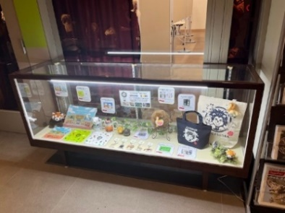 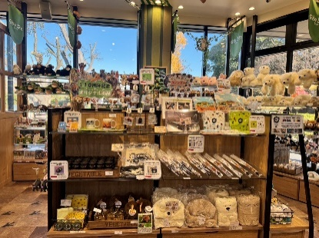 園内事業者と連携し、コラボ商品をはじめ、魅力ある商品の開発を行ってきた。 また、１１０周年オリジナルグッズとしてミニタオル、Tシャツ、コンペイトウ缶、クリアファイル、アクリルキーホルダー、マグカップ、トートバックや時計（１１０本限定）を提案し販売してきた。 さらに、ショッピングバッグ（紙袋）も１１０周年バージョンデザインを制作し販売した。 ・販売ブースについては,下記画像のとおり設置し販売中。 場所：ZOOQLE及びGOOZOO店舗内 ※写真はGOOZOO店舗内 ・また、１１０周年のオリジナルグッズについては、学習棟内において、販売促進のため紹介ブースを設置したほか、ＨＰでもグッズを紹介しＰＲを行った。 場所：だいしんワクワクホール前

【歩合収益額】R7.3月末現在：22,211千円 R6.3月末現在：19,830千円
Ｃ | 法人の 自己評価 | Ⅲ |  | 評価理由 | 110周年オリジナルグッズを開発を行い、イベントの周知ポスターでも販売促進を実施したため。

 | 市の評価 | Ⅲ |  | 評価理由 | 法人評価のとおり

 | ヒアリング 結果 | 令和６年度も引き続きグッズ開発に携わったほか、110周年オリジナルグッズの販売と園内でのPR等により予算を達成したことから、計画どおり進捗していると評価できる。

Ａ | 次年度の 年度計画 | [36]園内事業者と連携しながらオリジナルグッズの開発と販売促進を行い、売上目標額23百万円を達成する。

